Consignes
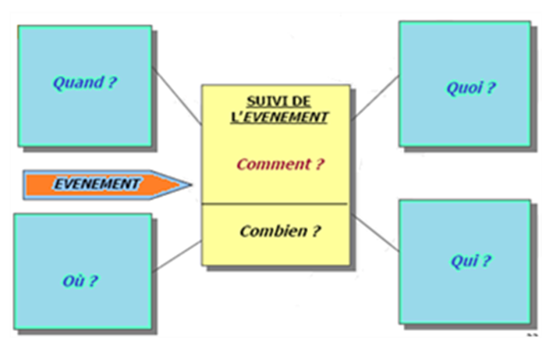
 | ILSEN - Module Entrepôt de données

 | TP - Modélisation décisionnelle

Ceci est un travail individuel, chaque étudiant doit remettre un document
Prenez le temps d'observer toutes les données et restitutions avant de vous lancer tête baissée
Il s'agit de modéliser l'entrepôt de données permettant d'intégrer toutes les données fournies et permettant de répondre aisément aux restitutions souhaitées
Vous aurez besoin d'une feuille blanche et d'un stylo pour dessiner le macro-modèle de l'entrepôt de données
Enregistrez ce fichier sous le nom : ILSEN_EDD_2023_VotreNom_VotrePrenom.xlsx
Envoyez ce fichier à laurent.neveux69@gmail.com

